ФОТО РАСТЕНИЙ ПРИ ПОСТАВКЕ

Hydrangea Paniculata Vanille Fraise стандартный, 2-3 ветки (Франция) |  | Hydrangea paniculata Fraise Melba 4 ветки и +, (Франция)
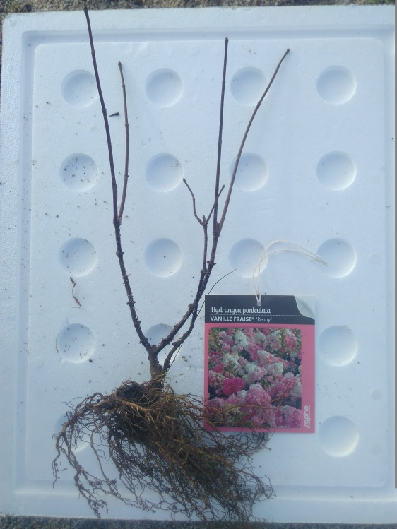
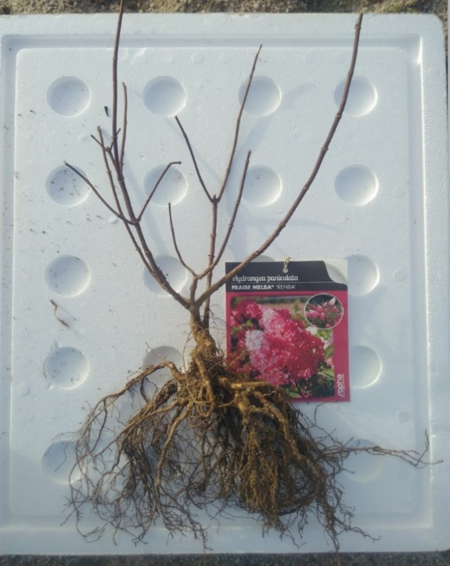

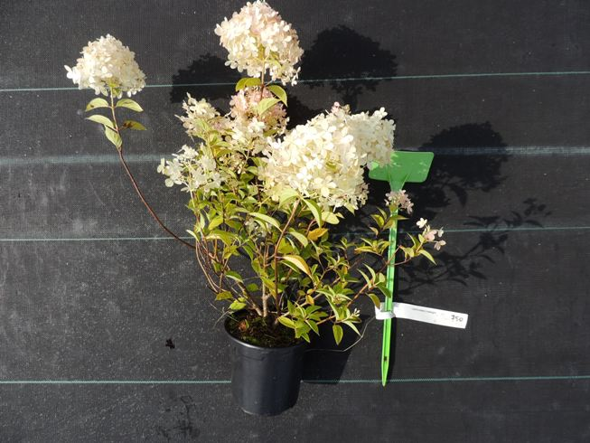
Hydrangea paniculata Limelight Р8, (Франция) | Hydrangea paniculata Vanille Fraise Р8, (Франция) |  | Hydrangea paniculata Limelight C1,3 L (Франция)
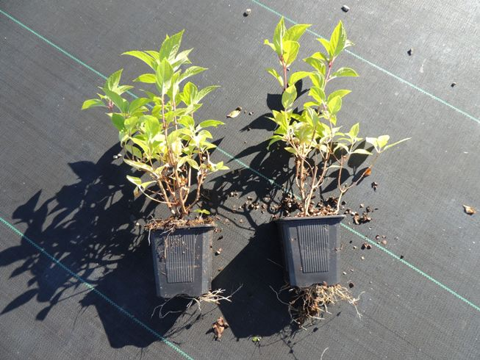
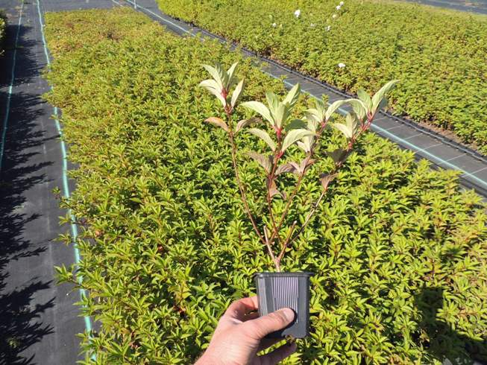

Укорененные черенки для посадки в P9-P11-C2 (Голландия) |  | Растения в P9 для посадки в C3-C5 (Голландия) |  | Растения в P11 для посадки в C5-C7.5 (Голландия)

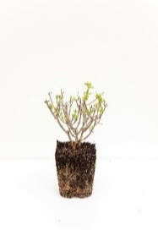

Растения с окс 2-3 ветки (Голландия) |  | Растения с окс 4-6 ветки (Голландия) |  | Растения в C2/17cm (Голландия)
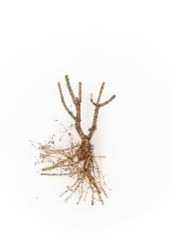
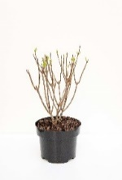


Растения на штамбе 55 см без кроны, для посадки в C5-C7.5 (Голландия) |  | Растения на штамбе 55 см с кроной, для посадки в C5-C7.5 (Голландия) |  | Растения в C2/17cm (Голландия)

